Harz IV-BD
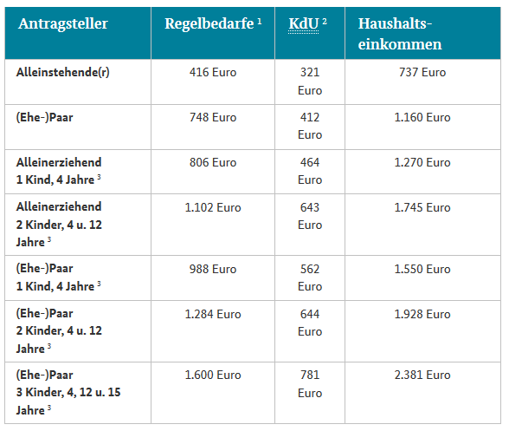
Bedarsgemeinschaft: 2 Erwachsenen; 1 Erwachsener arbeitet bei den Szenarien mit Erwerbsarbeit

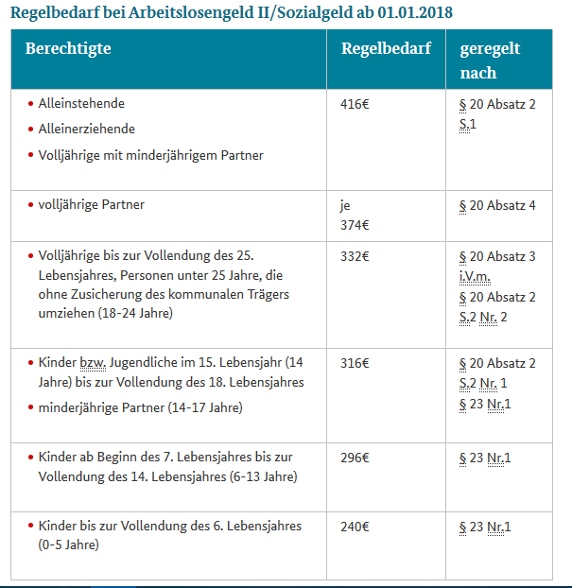
ALG II (Harz IV) heute |  | Alleinstehend | Alleinerziehend |  | Bedarfsgemeinschaft
Datenbasis 2018 |  |  | 1 Kind unter 7 | 2 Kinder unter 14 | ohne Kind | 1 Kind unter 14 | 2 Kinder unter 14
Regelleistung (einschl. Bildungs- u. Teilhabelstg. für Kinder) |  | 416 | 806 | 1,102 | 748 | 988 | 1,284
Bruttowarmmiete |  | 321 | 464 | 643 | 412 | 562 | 781
verfügbares Einkommen (netto) |  | 737 | 1,270 | 1,745 | 1,160 | 1,550 | 2,065
fikitve Sozialversicherungsbeiträge Arbeitnehmer |  | 200 | 336 | 436 | 318 | 418 | 552
fiktive Lohnsteuer |  | 30 | 128 | 199 | 115 | 186 | 282
fiktives Bruttoeinkommen |  | 952 | 1,600 | 2,077 | 1,514 | 1,991 | 2,628
fiktiver Stundensatz brutto ALG II |  | 5.9 | 10.0 | 13.0 | 9.5 | 12.4 | 16.4

Im Vergleich heute mit Erwerbseinkommen + Aufstockung |  | Alleinstehend | Alleinerziehend |  | Bedarfsgemeinschaft
Kindergeld |  |  | 194 | 388 |  | 194 | 388
Erwerbseinkommen brutto bei einem Stundensatz von | 8.84 € | 1,414 | 1,414 | 1,414 | 1,414 | 1,414 | 1,414
Sozialvers.beiträge Arbeitnehmer |  | -297 | -297 | -297 | -297 | -297 | -297
Einkommensteuer |  | -100 | -100 | -100 | -100 | -100 | -100
Erwerbseinkommen netto + Kindergeld |  | 1,018 | 1,212 | 1,406 | 1,018 | 1,212 | 1,406
Anrechnung ALG II |  | 734 | 889 | 1,045 | 734 | 889 | 1,045
verbleibendes ALG II (Aufstockung) |  | 3 | 381 | 700 | 426 | 661 | 1,020
verfügbares Einkommen |  | 1,021 | 1,592 | 2,106 | 1,444 | 1,872 | 2,426

Mehreinkommen bei Arbeit gegenüber Harz IV |  | 284 | 322 | 361 | 284 | 322 | 361

Stundensatz Mehreinkommen Aufstocker |  | 1.77 | 2.01 | 2.26 | 1.77 | 2.01 | 2.26 | http://www.bmas.de/DE/Themen/Arbeitsmarkt/Grundsicherung/Leistungen-zur-Sicherung-des-Lebensunterhalts/2-teaser-artikelseite-arbeitslosengeld-2-sozialgeld.html;jsessionid=DA87399B84A06163E770AE820B8015E2#doc98424bodyText6

ALG II (Harz IV) mit Bürgerdivdende |  | Alleinstehend | Alleinerziehend |  | Bedarfsgemeinschaft |  |  | Bürgerdividende: | 300 €
 |  |  | 1 Kind unter 7 | 2 Kinder unter 14 | ohne Kind | 1 Kind unter 14 | 2 Kinder unter 14 | Kindergeld neu: | 100 €
Auszahlung Regelleistung + Teilhabe- und Bildungspaket Kinder |  | 116 | 506 | 802 | 148 | 388 | 684 | Kindergeld heute | 194 €
Bürgerdividende |  | 300 | 300 | 300 | 600 | 600 | 600 | Alleinstehende | 416 € | Regelbedarf ALG II
Bruttowarmmiete |  | 321 | 464 | 643 | 412 | 562 | 781 | Bedarfsgemeinschaft | 374 €
verfügbares Einkommen (netto) |  | 737 | 1,270 | 1,745 | 1,160 | 1,550 | 2,065 | Grundfreibetrag EKSt | 9,000 €
 |  |  |  |  |  |  |  | Mindestlohn | 8.84 €
mit Mindestlohn
Im Vergleich mit Erwerbseinkommen plus Bürgerdividende |  | Alleinstehend | Alleinerziehend |  | Bedarfsgemeinschaft
Kindergeld |  |  | 100 | 200 |  | 100 | 200
Erwerbseinkommen brutto bei einem Stundensatz von | 8.84 € | 1,414 | 1,414 | 1,414 | 1,414 | 1,414 | 1,414
Sozialvers.beiträge |  | -141 | -141 | -141 | -141 | -141 | -141
Einkommensteuer |  | -212 | -212 | -212 | -212 | -212 | -212
Bürgerdividende |  | 300 | 300 | 300 | 600 | 600 | 600
Erwerbseinkommen netto + Bürgerdividende + Kindergeld |  | 1,361 | 1,461 | 1,561 | 1,661 | 1,761 | 1,861
Anrechnung ALG II |  | 1,009 | 1,089 | 1,169 | 1,249 | 1,329 | 1,409
verbleibendes ALG II (Aufstockung) |  | 0 | 181 | 576 | 0 | 221 | 656
verfügbares Einkommen |  | 1,361 | 1,642 | 2,137 | 1,661 | 1,982 | 2,517

Mehreinkommen bei Arbeit gegenüber Harz IV |  | 624 | 372 | 392 | 501 | 432 | 452
plus kostenlose Infrastruktur für Kinder: * |  |  | * | * |  | * | *

mit Flexi-Zeitbudget unter dem Mindestlohn
Im Vergleich mit Erwerbseinkommen plus Bürgerdividende |  | Alleinstehend | Alleinerziehend |  | Bedarfsgemeinschaft
Kindergeld |  |  | 100 | 200 | 0 | 100 | 200
Erwerbseinkommen brutto bei einem Stundensatz von | 6.5 € | 1,040 | 1,040 | 1,040 | 1,040 | 1,040 | 1,040
Sozialvers.beiträge |  | -104 | -104 | -104 | -104 | -104 | -104
Einkommensteuer |  | -156 | -156 | -156 | -156 | -156 | -156
Bürgerdividende |  | 300 | 300 | 300 | 600 | 600 | 600
Erwerbseinkommen netto + Bürgerdividende + Kindergeld |  | 1,080 | 1,180 | 1,280 | 1,380 | 1,480 | 1,580
Anrechnung ALG II |  | 784 | 864 | 944 | 1,024 | 1,104 | 1,184
verbleibendes ALG II (Aufstockung) |  | 0 | 406 | 801 | 136 | 446 | 881
verfügbares Einkommen |  | 1,080 | 1,586 | 2,081 | 1,516 | 1,926 | 2,461

Mehreinkommen bei Arbeit gegenüber Harz IV |  | 343 | 316 | 336 | 356 | 376 | 396
plus kostenlose Infrastruktur für Kinder: * |  |  | * | * |  | * | *

Sozialer Arbeitsmarkt |  | Alleinstehend | Alleinerziehend |  | Bedarfsgemeinschaft
Aufschlag SV+EKSt | 33%
Aufschlag Anreiz | 100%
Aufschlag gesamt | 133%
Auszahlung Regelleistung Erwachsene |  | 116 | 116 | 116 | 74 | 74 | 74
+ Aufschlag = |  | 271 | 271 | 271 | 173 | 173 | 173
Stundensatz "Sozialer Arbeitsmarkt" |  | 1.69 € | 1.69 € | 1.69 € | 1.08 € | 1.08 € | 1.08 €
Erwerbseinkommen "Sozialer Arbeitsmarkt" brutto |  | 271 | 271 | 271 | 173 | 173 | 173
Sozialvers.beiträge |  | -27 | -27 | -27 | -17 | -17 | -17
Einkommensteuer |  | -41 | -41 | -41 | -26 | -26 | -26
Erwerbseinkommen "Sozialer Arbeitsmarkt" netto |  | 203 | 203 | 203 | 129 | 129 | 129
Regelleistung Kinder + Bildungs- und Teilhabepaket |  | 0 | 390 | 686 | 0 | 240 | 536
Auszahlung Regelleistung zweite Person Bedarfsgemeinschaft |  |  |  |  | 74 | 74 | 74
Bruttowarmmiete |  | 321 | 464 | 643 | 412 | 562 | 781
Bürgerdividende |  | 300 | 300 | 300 | 600 | 600 | 600
verfügbares Einkommen |  | 824 | 1,357 | 1,832 | 1,216 | 1,606 | 2,121

Mehreinkommen bei Arbeit gegenüber Harz IV |  | 87 | 87 | 87 | 56 | 56 | 56
plus kostenlose Infrastruktur für Kinder: * |  |  | * | * |  | * | *

Netto-ESt %
Nettosteuersatz = Nettosteuer (Einkommensteuer ./. Bürgerdividende) / Erwerbseinkommen
 | Nettosteuersatz
400 | -60%
500 | -45%
600 | -35%
700 | -28%
800 | -23%
900 | -18%
1,000 | -15%
1,100 | -12%
1,200 | -10%
1,300 | -8%
1,400 | -6%
1,500 | -5%
1,600 | -4%
1,700 | -3%
1,800 | -2%
1,900 | -1%
2,000 | 0%
2,100 | 1%
2,200 | 1%
2,300 | 2%
2,400 | 3%
2,500 | 3%
2,600 | 3%
2,700 | 4%
2,800 | 4%
2,900 | 5%
3,000 | 5%
3,100 | 5%
3,200 | 6%
3,300 | 6%
3,400 | 6%
3,500 | 6%
3,600 | 7%
3,700 | 7%
3,800 | 7%
3,900 | 7%
4,000 | 8%
4,100 | 8%
4,200 | 8%
4,300 | 8%
4,400 | 8%
4,500 | 8%
4,600 | 8%
4,700 | 9%
4,800 | 9%
4,900 | 9%
5,000 | 9%
5,100 | 9%
5,200 | 9%
5,300 | 9%
...

Netto-A %
Nettoabgabensatz nach Familienstand = Nettoabgabenbelastung (Einkommensteuer + Sozialabgaben ./. Bürgerdividende) / Erwerbseinkommen
 | Alleinstehende | Lebenspartnerschaft 1 Kind | Lebenspartnerschaft 2 Kinder | Alleinerziehend 1 Kind
100 | -265% | -665% | -765% | -365%
200 | -115% | -315% | -365% | -165%
300 | -65% | -198% | -232% | -98%
400 | -40% | -140% | -165% | -65%
500 | -25% | -105% | -125% | -45%
600 | -15% | -82% | -98% | -32%
700 | -8% | -65% | -79% | -22%
800 | -3% | -53% | -65% | -15%
900 | 2% | -43% | -54% | -9%
1,000 | 5% | -35% | -45% | -5%
1,100 | 8% | -29% | -38% | -1%
1,200 | 10% | -23% | -32% | 2%
1,300 | 12% | -19% | -27% | 4%
1,400 | 14% | -15% | -22% | 6%
1,500 | 15% | -12% | -18% | 8%
1,600 | 16% | -9% | -15% | 10%
1,700 | 17% | -6% | -12% | 11%
1,800 | 18% | -4% | -9% | 13%
1,900 | 19% | -2% | -7% | 14%
2,000 | 20% | 0% | -5% | 15%
2,100 | 21% | 2% | -3% | 16%
2,200 | 21% | 3% | -1% | 17%
2,300 | 22% | 5% | 0% | 18%
2,400 | 23% | 6% | 2% | 18%
2,500 | 23% | 7% | 3% | 19%
2,600 | 23% | 8% | 4% | 20%
2,700 | 24% | 9% | 5% | 20%
2,800 | 24% | 10% | 6% | 21%
2,900 | 25% | 11% | 7% | 21%
3,000 | 25% | 12% | 8% | 22%
3,100 | 25% | 12% | 9% | 22%
3,200 | 26% | 13% | 10% | 23%
3,300 | 26% | 14% | 11% | 23%
3,400 | 26% | 14% | 11% | 23%
3,500 | 26% | 15% | 12% | 24%
3,600 | 27% | 16% | 13% | 24%
3,700 | 27% | 16% | 13% | 24%
3,800 | 27% | 17% | 14% | 24%
3,900 | 27% | 17% | 14% | 25%
4,000 | 28% | 18% | 15% | 25%
4,100 | 28% | 18% | 15% | 25%
4,200 | 28% | 18% | 16% | 25%
4,300 | 28% | 19% | 16% | 26%
4,400 | 28% | 19% | 17% | 26%
4,500 | 28% | 19% | 17% | 26%
4,600 | 28% | 20% | 18% | 26%
4,700 | 29% | 20% | 18% | 26%
4,800 | 29% | 20% | 18% | 27%
4,900 | 29% | 21% | 19% | 27%
5,000 | 29% | 21% | 19% | 27%
...

verf. Eink.
Verfügbares Einkommen nach Familienstand = Erwerbseinkommen ./. EKSt . /. Sozialabgaben + Bürgerdividende
 | Alleinstehende | Lebenspartnerschaft 1 Kind | Lebenspartnerschaft 2 Kinder | Alleinerziehend 1 Kind
100 | 365 | 765 | 865 | 465
200 | 430 | 830 | 930 | 530
300 | 495 | 895 | 995 | 595
400 | 560 | 960 | 1,060 | 660
500 | 625 | 1,025 | 1,125 | 725
600 | 690 | 1,090 | 1,190 | 790
700 | 755 | 1,155 | 1,255 | 855
800 | 820 | 1,220 | 1,320 | 920
900 | 885 | 1,285 | 1,385 | 985
1,000 | 950 | 1,350 | 1,450 | 1,050
1,100 | 1,015 | 1,415 | 1,515 | 1,115
1,200 | 1,080 | 1,480 | 1,580 | 1,180
1,300 | 1,145 | 1,545 | 1,645 | 1,245
1,400 | 1,210 | 1,610 | 1,710 | 1,310
1,500 | 1,275 | 1,675 | 1,775 | 1,375
1,600 | 1,340 | 1,740 | 1,840 | 1,440
1,700 | 1,405 | 1,805 | 1,905 | 1,505
1,800 | 1,470 | 1,870 | 1,970 | 1,570
1,900 | 1,535 | 1,935 | 2,035 | 1,635
2,000 | 1,600 | 2,000 | 2,100 | 1,700
2,100 | 1,665 | 2,065 | 2,165 | 1,765
2,200 | 1,730 | 2,130 | 2,230 | 1,830
2,300 | 1,795 | 2,195 | 2,295 | 1,895
2,400 | 1,860 | 2,260 | 2,360 | 1,960
2,500 | 1,925 | 2,325 | 2,425 | 2,025
2,600 | 1,990 | 2,390 | 2,490 | 2,090
2,700 | 2,055 | 2,455 | 2,555 | 2,155
2,800 | 2,120 | 2,520 | 2,620 | 2,220
2,900 | 2,185 | 2,585 | 2,685 | 2,285
3,000 | 2,250 | 2,650 | 2,750 | 2,350

